Прямые тесты
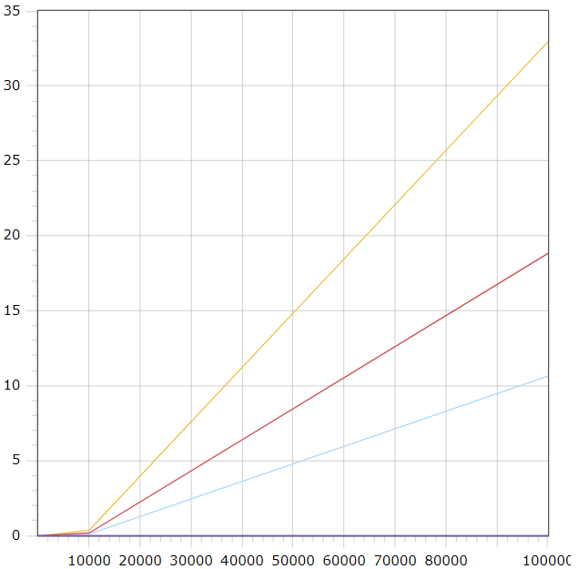
Шелл Выбором Пузырьком
Вставками
Парными вставками
Длина последовательности | Шелл | Выбором | Пузырьком | Вставками | Парными вставками
10 | 0 | 0 | 0 | 0 | 0
100 | 0 | 0 | 0 | 0 | 0
1000 | 0.007 | 0.001 | 0.003 | 0 | 0
10000 | 0.352 | 0.096 | 0.168 | 0 | 0
100000 | 32.943 | 10.637 | 18.821 | 0 | 0

Обратные тесты
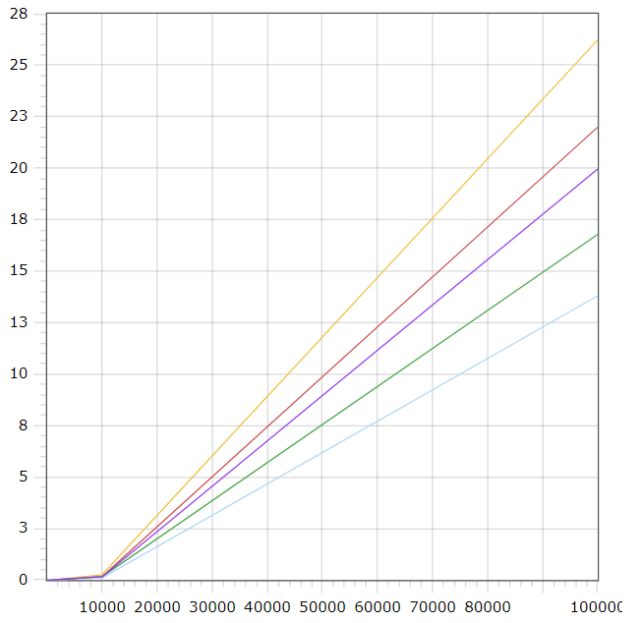
Шелл Выбором Пузырьком
Вставками
Парными вставками
Длина последовательности | Шелл | Выбором | Пузырьком | Вставками | Парными вставками
10 | 0 | 0 | 0 | 0 | 0
100 | 0 | 0 | 0 | 0 | 0
1000 | 0.003 | 0.001 | 0.004 | 0.003 | 0.002
10000 | 0.262 | 0.102 | 0.171 | 0.161 | 0.159
100000 | 26.228 | 13.801 | 21.995 | 16.786 | 19.962

Рандомные тесты
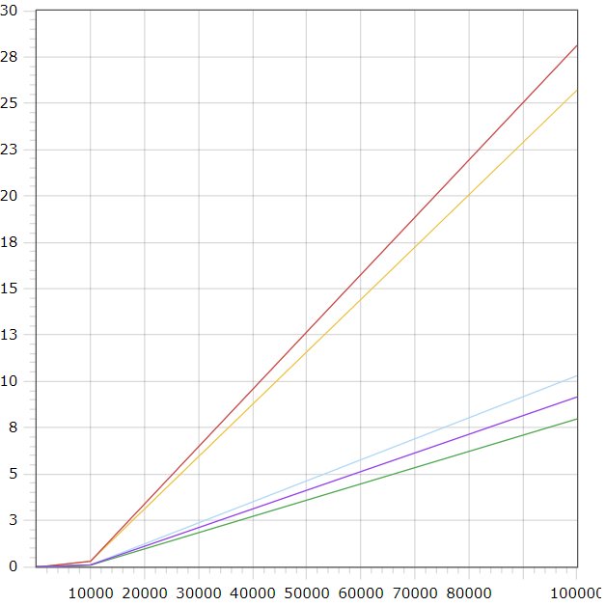
Длина последовательности | Шелл | Выбором | Пузырьком | Вставками | Парными вставками
10 | 0 | 0 | 0 | 0 | 0
100 | 0.00015 | 0.00005 | 0.00005 | 0.00005 | 0
Шелл Выбором Пузырьком
Вставками
Парными вставками
1000 | 0.00235 | 0.00085 | 0.002 | 0.00065 | 0.0008
10000 | 0.2982 | 0.0977 | 0.2986 | 0.0881 | 0.0963
100000 | 25.7107 | 10.304 | 28.1263 | 7.96855 | 9.1605

